Sheet1
年度目标及工作计划分解表
年度目标
完成目标
工作计划
完成计划

 | 10 | 1 | 27 | 5
年度目标▼ |  |  |  | 2022年 | 年度目标工作计划分解表▼
序号 | 年度目标 | 截止日期 | 分解计划 | 是否完成 | 开始日期 | 工作计划 | 所属目标 | 截止日期 | 重要程度 | 完成进度 | 是否完成 | 月份 | 工作计划
1 | 项目A利润提高20% | 2022-06-01 | 4 | ✔ | 2022-01-01 | 计划1 | 1 | 2022-01-21 | 高 | 100.00% | 已完成 | 1月 | 4
2 | F项目减少费用30% | 2022-07-01 | 2 |  | 2022-01-05 | 计划2 | 1 | 2022-01-25 | 中 | 100.00% | 已完成 | 2月 | 5
3 | 招聘10名销售人员 | 2022-08-01 | 4 |  | 2022-07-17 | 计划3 | 2 | 2022-02-06 | 高 | 100.00% | 已完成 | 3月 | 2
4 | 提高公司福利待遇 | 2022-09-01 | 4 |  | 2022-01-28 | 计划4 | 3 | 2022-02-17 | 中 | 90.00% | 进行中 | 4月 | 2
5 | 培养2名高级工程师 | 2022-10-01 | 2 |  | 2022-01-31 | 计划5 | 4 | 2022-02-20 | 低 | 80.00% | 进行中 | 5月 | 1
6 | 完成销售额3000万 | 2022-11-01 | 2 |  | 2022-02-01 | 计划6 | 4 | 2022-02-21 | 高 | 70.00% | 进行中 | 6月 | 2
7 | 增加部门3个 | 2022-12-01 | 2 |  | 2022-02-05 | 计划7 | 1 | 2022-02-25 | 中 | 100.00% | 已完成 | 7月 | 3
8 | 调整薪酬结构 | 2022-09-01 | 3 |  | 2022-02-17 | 计划8 | 5 | 2022-03-09 | 高 | 0.00% | 未开始 | 8月 | 2
9 | 增加生产线2条 | 2022-10-01 | 2 |  | 2022-02-28 | 计划9 | 3 | 2022-03-20 | 中 | 0.00% | 未开始 | 9月 | 2
10 | 增加实习生20名 | 2022-11-01 | 2 |  | 2022-03-11 | 计划10 | 6 | 2022-03-31 | 低 | 0.00% | 未开始 | 10月 | 1
 |  |  |  |  | 2022-04-11 | 计划11 | 7 | 2022-05-01 | 高 | 0.00% | 未开始 | 11月 | 1
工作计划
 |  |  |  |  | 2022-05-01 | 计划12 | 8 | 2022-05-21 | 中 | 0.00% | 未开始 | 12月 | 2
 |  |  |  |  | 2022-06-05 | 计划13 | 9 | 2022-06-25 | 高 | 0.00% | 未开始 | 合计 | 27
 |  |  |  |  | 2022-07-17 | 计划14 | 10 | 2022-08-06 | 中 | 0.00% | 未开始
 |  |  |  |  | 2022-08-28 | 计划15 | 3 | 2022-09-17 | 低 | 0.00% | 未开始
 |  |  |  |  | 2022-09-30 | 计划16 | 4 | 2022-10-20 | 高 | 0.00% | 未开始
 |  |  |  |  | 2022-10-01 | 计划17 | 4 | 2022-10-21 | 中 | 0.00% | 未开始
 |  |  |  |  | 2022-11-05 | 计划18 | 1 | 2022-11-25 | 高 | 100.00% | 已完成
 |  |  |  |  | 2022-12-17 | 计划19 | 2 | 2023-01-06 | 中 | 0.00% | 未开始
 |  |  |  |  | 2022-12-28 | 计划20 | 3 | 2022-03-20 | 低 | 0.00% | 未开始
 |  |  |  |  | 2022-03-11 | 计划21 | 6 | 2022-03-31 | 高 | 0.00% | 未开始
 |  |  |  |  | 2022-02-11 | 计划22 | 7 | 2022-03-03 | 中 | 0.00% | 未开始
 |  |  |  |  | 2022-04-11 | 计划23 | 8 | 2022-05-01 | 高 | 0.00% | 未开始
 |  |  |  |  | 2022-09-01 | 计划24 | 9 | 2022-05-21 | 中 | 0.00% | 未开始
 |  |  |  |  | 2022-06-05 | 计划25 | 10 | 2022-06-25 | 低 | 0.00% | 未开始
 |  |  |  |  | 2022-07-17 | 计划26 | 8 | 2022-08-06 | 高 | 0.00% | 未开始
 |  |  |  |  | 2022-08-28 | 计划27 | 5 | 2022-09-17 | 中 | 0.00% | 未开始
...

使用说明
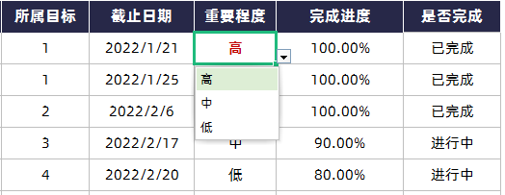
表格模板使用说明
（本页为说明页，用户使用模板时可删除本页内容）

01
基础操作指南

· 如何撤销工作表保护？
1、选中对应工作表。
2、点击：「审阅---撤销工作表」保护。

· 如何增加行数？
1、选中最后一行，鼠标放在选中区域右下角。
2、当鼠标箭头变成黑色十字形时，点击鼠标左键下拉即可。



· 请在此处输入表格使用说明问题。
1、自定义设置年度目标，截止日期，分解计划自动生成，是否完成自动生成。

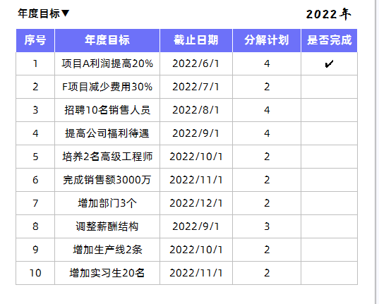

· 请在此处输入表格使用说明问题。
1、下拉选择所属目标，重要程度，是否完成自动生成。
2、表头数据自动统计。

